首屏
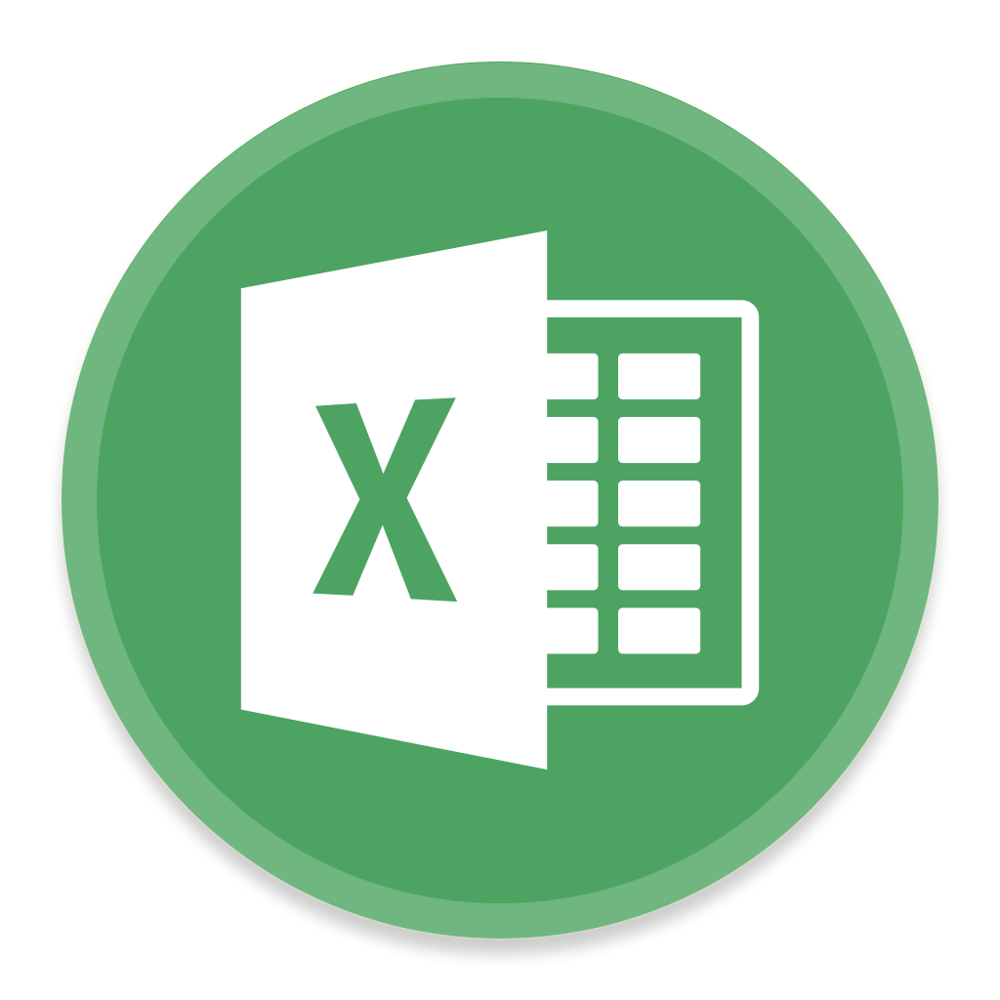

5分钟 Excel 使用技巧

WPS Office
2019
WPS Office
2019

本视频仅用作Excel宏使用示范
视频使用Excel源文件，请邮件致：
Email：2791302846@qq.com

联动演示
Excel Add King

三级联动演示 | 一级联动 | 二级联动 | 三级联动

 | 一级菜单B | 二级菜单B1 | 三级菜单B12

联动制作
Excel Add King

三级联动演示 | 一级联动 | 二级联动 | 三级联动 | 四级联动

 | 一级菜单A | 二级菜单A1 | 三级菜单A13 | 27

FINISHED

